Reporte
 | INFORME RESULTADOS PERIODO 2 MATEMATICA 2Aº año Básico

 | ESTABLECIMIENTO: ESCUELA LAS CAMELIAS
 | CURSO: 4º Letra
 | PROFESOR(A) JEFE:

 | Resultados del curso:
 | Este informe detalla los resultados de la Prueba de Educación Matemática realizada el 45 alumnos. Mientras mayor es el número de alumnos presentes, más representativos son los datos
 | Los resultados del curso se muestran en porcentaje de logro, es decir, el número de preguntas buenas dentro del total de la prueba. Para que tenga una noción, las escalas de notas fijan el 60% de logro como equivalente a una nota 4.0

 | Indicador | Números y Operaciones | Patrones y Algebra | Geometria
 | Promedio | 2% | 2% | 2%
 | Min | 0% | 0% | 0%
 | Max | 100% | 100% | 100%

 | Es importante considerar la dispersión dentro del curso. Fijarse en la diferencia entre el máximo y mínimo.

 | A continuación se muestra el rendimiento de los niños y niñas de su curso.

Nº | Nombre |  |  | Números Operaciones | Patrones y Algebra | Geometria
1 | Águila Rodríguez Dante Exequiel |  |  | 100% | 100% | 100%
2 | Almonacid Torres Matías Esteban |  |  | 0% | 0% | 0%
3 | Alvarado Pérez Cristóbal Andrés |  |  | 0% | 0% | 0%
4 | Álvarez Cárdenas Benjamín Armando |  |  | 0% | 0% | 0%
5 | Arcos Leal Elizabeth Constanza |  |  | 0% | 0% | 0%
6 | Arias Ibáñez Bastián Alejandro |  |  | 0% | 0% | 0%
7 | Ayancán Valle Rosa Pascal |  |  | 0% | 0% | 0%
8 | Barrientos Vega Benjamín Alejandro |  |  | 0% | 0% | 0%
9 | Cárcamo Salazar Jostin Steven |  |  | 0% | 0% | 0%
10 | Carrera Muñoz Sidrit Fransheska |  |  | 0% | 0% | 0%
11 | Carrillo Ortega Javiera Ignacia |  |  | 0% | 0% | 0%
12 | Chávez Inai Kevin Nicolás |  |  | 0% | 0% | 0%
13 | Coronado Cárdenas Matías Andrés |  |  | 0% | 0% | 0%
14 | Delgado Sepúlveda Linda Thais |  |  | 0% | 0% | 0%
15 | Díaz Pardo Amili Estefanía |  |  | 0% | 0% | 0%
16 | Espinoza Angulo Ian Darío |  |  | 0% | 0% | 0%
17 | Fernández Bohle Gabriela Abigail |  |  | 0% | 0% | 0%
18 | Guerrero Rodríguez Benjamín Andrés |  |  | 0% | 0% | 0%
19 | Hernández Gallardo Jonatan Alejandro |  |  | 0% | 0% | 0%
20 | Ibáñez Bobadilla Simón Mateo |  |  | 0% | 0% | 0%
21 | Llanquilef Torres Scarlet Bruxell |  |  | 0% | 0% | 0%
22 | Manríquez Tobar José Luis Esteban |  |  | 0% | 0% | 0%
23 | Mansilla Vega Genesis Samyra |  |  | 0% | 0% | 0%
24 | Mayorga Cofré Neithan Matthew Jadiel |  |  | 0% | 0% | 0%
25 | Muñoz Vejar Ailyn Alejandra |  |  | 0% | 0% | 0%
26 | Ojeda Araneda Máximo Alexander |  |  | 0% | 0% | 0%
27 | Ojeda Quintul Angelo Axel Fernando |  |  | 0% | 0% | 0%
28 | Ojeda Serón Carla Hanais |  |  | 0% | 0% | 0%
29 | Paillacar Soto Kristel Ermelinda Anallely |  |  | 0% | 0% | 0%
30 | Pinda Molina Britany Fernanda |  |  | 0% | 0% | 0%
31 | Retamal Guichaman Victoria Esperanza |  |  | 0% | 0% | 0%
32 | Santana Jaques Maichol Johani |  |  | 0% | 0% | 0%
33 | Seguel Obando Ester Belén |  |  | 0% | 0% | 0%
34 | Silva Peralta Martina Pascal |  |  | 0% | 0% | 0%
35 | Silva Sierpe Fernanda Alexiel |  |  | 0% | 0% | 0%
36 | Soto Soto Bayron Marcelo |  |  | 0% | 0% | 0%
37 | Toledo Marihuán Angel Nicolás |  |  | 0% | 0% | 0%
38 | Triviño Díaz Celso Rodrigo |  |  | 0% | 0% | 0%
39 | Trujillo Alvarado Diego Alains Alejandro |  |  | 0% | 0% | 0%
40 | Ureta Hidalgo Manuel Ignacio |  |  | 0% | 0% | 0%
41 | Velásquez Yefi Yonatan Israel |  |  | 0% | 0% | 0%
42 | Zúñiga Torrealba Jian Franco |  |  | 0% | 0% | 0%
43 | Maldonado Mancilla Juan Esteban |  |  | 0% | 0% | 0%
44 | Guajardo Uribe Yanara Beatriz |  |  | 0% | 0% | 0%
45 | Burgos Trujillo Manuel Orlando David |  |  | 0% | 0% | 0%
46
PROMEDIO CURSO |  |  |  | 2% | 2% | 2%

 | Posterior a la corrección de la prueba ; su análisis debe considerar como referente la tabla de especificaciones, en los ítemes cada uno de sus estudiantes deben tener como mínimo el 50%. Si sus estudiantes no cumplen con este mínimo, esta información le daría señales que requieren de un fuerte reforzamiento en este eje
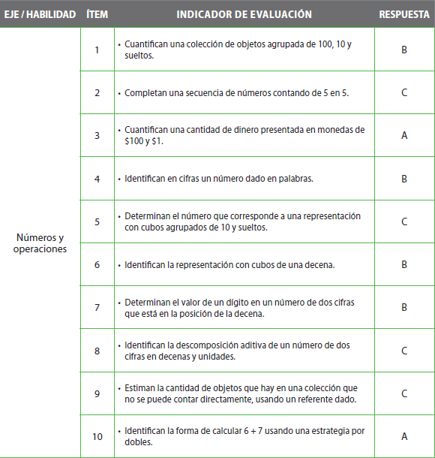
Pregunta | EJE/HABILIDAD |  | INDICADORES |  |  |  | Logro
1 |  |  |  |  |  |  | 2%
2 |  |  |  |  |  |  | 2%
3 |  |  |  |  |  |  | 2%
4 |  |  |  |  |  |  | 2%
5 |  |  |  |  |  |  | 2%
6 |  |  |  |  |  |  | 2%
7 |  |  |  |  |  |  | 2%
8 |  |  |  |  |  |  | 2%
9 |  |  |  |  |  |  | 2%
10 |  |  |  |  |  |  | 2%
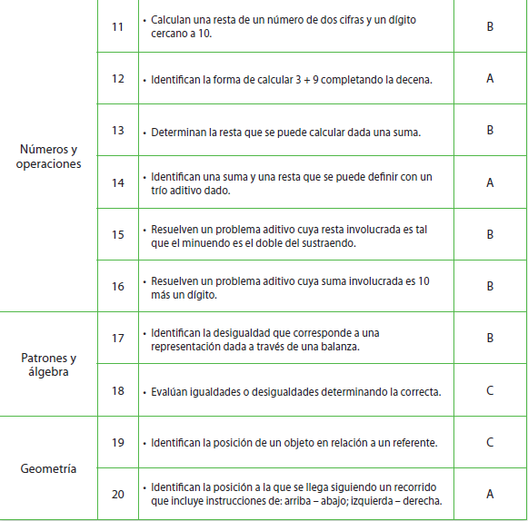
11 |  |  |  |  |  |  | 2%
12 |  |  |  |  |  |  | 2%
13 |  |  |  |  |  |  | 2%
14 |  |  |  |  |  |  | 2%
15 |  |  |  |  |  |  | 2%
16 |  |  |  |  |  |  | 2%
17 |  |  |  |  |  |  | 2%
18 |  |  |  |  |  |  | 2%
19 |  |  |  |  |  |  | 2%
20 |  |  |  |  |  |  | 2%

 | Le pedimos que se centre en aquellas preguntas que están bajo el promedio del curso y trabaje aquellas habilidades que se indican en la tabla.

